상품제안서
지니큐 LCD메모패드 12인치 | 상품코드: S21292

 |  |  |  |  |  |  | 02-713-8555 | www.synergygift.co.kr
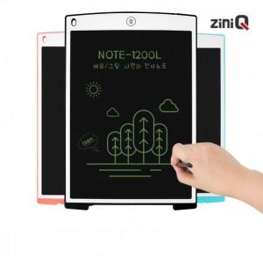

【상세/제작정보】 | 12인치 LCD 전자노트 부기보드 메모패드 낙서장 그림판

【인쇄/포장옵션】 | 레이저, 풀칼라 / 포장지포장

【공급단가】 | 수량 | 50~ | 100~ | 500~ | 1,000~ | 2,000~
*VAT별도 | 블랙 | 7,240원 | 6,970원 | 6,700원 | 6,430원 | 6,270원
 | 블루 | 7,240원 | 6,970원 | 6,700원 | 6,430원 | 6,270원

【상품 URL】 | https://www.synergygift.co.kr:443/src/goods_detail.php?gdno=21292

